상품제안서
아리랑 로트 전통자개 USB(8GB~128GB) | 상품코드: F21370

 |  |  |  |  |  |  | 02-412-0044 | www.easy1.co.kr
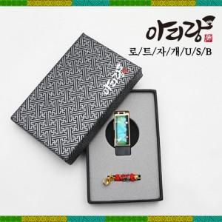

【상세/제작정보】

【인쇄/포장옵션】 | 레이저 / 사바리 박스

【공급단가】 | 수량 | 50~ | 100~ | 500~ | 1,000~ | 2,000~
*VAT별도 | 16GB | 13,800원 | 13,570원 | 13,220원 | 12,990원 | 12,650원
 | 32GB | 16,200원 | 15,930원 | 15,520원 | 15,250원 | 14,850원
 | 64GB | 21,000원 | 20,650원 | 20,120원 | 19,770원 | 19,250원
 | 128GB | 25,800원 | 25,370원 | 24,720원 | 24,290원 | 23,650원

【상품 URL】 | https://dev.easy1.co.kr:443/src/goods_detail.php?gdno=21370

